2019_09_data
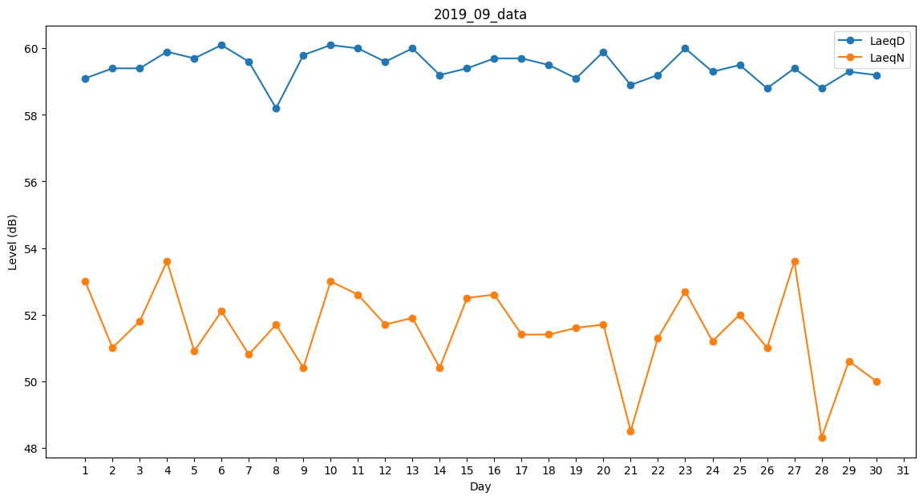
Day | LaeqD | LaeqN
1 | 59.1 | 53
2 | 59.4 | 51
3 | 59.4 | 51.8
4 | 59.9 | 53.6
5 | 59.7 | 50.9
6 | 60.1 | 52.1
7 | 59.6 | 50.8
8 | 58.2 | 51.7
9 | 59.8 | 50.4
10 | 60.1 | 53
11 | 60 | 52.6
12 | 59.6 | 51.7
13 | 60 | 51.9
14 | 59.2 | 50.4
15 | 59.4 | 52.5
16 | 59.7 | 52.6
17 | 59.7 | 51.4
18 | 59.5 | 51.4
19 | 59.1 | 51.6
20 | 59.9 | 51.7
21 | 58.9 | 48.5
22 | 59.2 | 51.3
23 | 60 | 52.7
24 | 59.3 | 51.2
25 | 59.5 | 52
26 | 58.8 | 51
27 | 59.4 | 53.6
28 | 58.8 | 48.3
29 | 59.3 | 50.6
30 | 59.2 | 50

